Tarifa Cipriani 2025
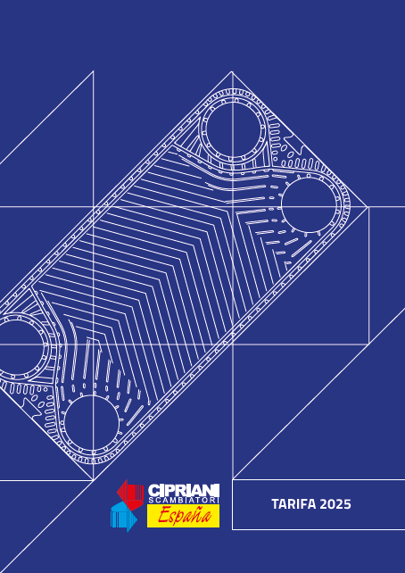

NEW - KIT PRODUCCION ACS
FAST ACS:
KIT PRODUCCIÓN ACS
INSTANTÁNEA Y SEMI-INSTANTÁNEA

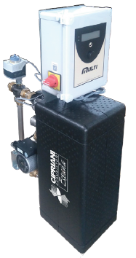
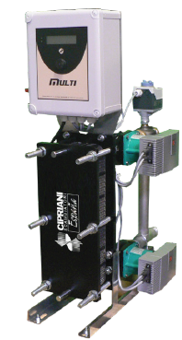

FAST-INS Producción instantánea |  |  |  | FAST-SEMI Producción semi-instantánea (Acumulación) BOMBA: Simple-Simple
BOMBA: Simple |  | BOMBA: Doble |  | BOMBA: Simple-Simple |  | BOMBA: Doble-Simple |  | BOMBA: Doble-Doble
Modelo | Precio | Modelo | Precio | Modelo | Precio | Modelo | Precio | Modelo | Precio
FI-S04025-07-S | 5,451 € | FI-S04025-07-D | 6,601 € | FS-S04025-07-SS | 6,664 € | FS-S04025-07-DS | 7,820 € | FS-S04025-07-DD | 8,745 €
FI-S04025-09-S | 5,483 € | FI-S04025-09-D | 6,633 € | FS-S04025-09-SS | 6,696 € | FS-S04025-09-DS | 7,853 € | FS-S04025-09-DD | 8,776 €
FI-S04025-11-S | 5,514 € | FI-S04025-11-D | 6,666 € | FS-S04025-11-SS | 6,728 € | FS-S04025-11-DS | 7,885 € | FS-S04025-11-DD | 8,808 €
FI-S04025-13-S | 5,547 € | FI-S04025-13-D | 6,698 € | FS-S04025-13-SS | 6,760 € | FS-S04025-13-DS | 7,917 € | FS-S04025-13-DD | 8,841 €
FI-S04025-15-S | 5,579 € | FI-S04025-15-D | 6,731 € | FS-S04025-15-SS | 6,792 € | FS-S04025-15-DS | 7,950 € | FS-S04025-15-DD | 8,873 €
FI-S04030-17-S | 5,944 € | FI-D04030-17-D | 7,291 € | FS-S04030-17-SS | 7,157 € | FS-S04030-17-DS | 8,507 € | FS-S04030-17-DD | 9,434 €
FI-S04030-19-S | 5,977 € | FI-D04030-19-D | 7,323 € | FS-S04030-19-SS | 7,190 € | FS-S04030-19-DS | 8,540 € | FS-S04030-19-DD | 9,466 €
FI-S04030-21-S | 6,009 € | FI-D04030-21-D | 7,356 € | FS-S04030-21-SS | 7,222 € | FS-S04030-21-DS | 8,572 € | FS-S04030-21-DD | 9,499 €
FI-S04030-23-S | 6,040 € | FI-D04030-23-D | 7,387 € | FS-S04030-23-SS | 7,254 € | FS-S04030-23-DS | 8,604 € | FS-S04030-23-DD | 9,531 €
FI-S04030-25-S | 6,073 € | FI-D04030-25-D | 7,420 € | FS-S04030-25-SS | 7,286 € | FS-S04030-25-DS | 8,636 € | FS-S04030-25-DD | 9,563 €
FI-S04030-29-S | 6,138 € | FI-D04030-29-D | 7,484 € | FS-S04030-29-SS | 7,350 € | FS-S04030-29-DS | 8,700 € | FS-S04030-29-DD | 9,627 €
FI-S04030-33-S | 6,201 € | FI-D04030-33-D | 7,548 € | FS-S04030-33-SS | 7,415 € | FS-S04030-33-DS | 8,765 € | FS-S04030-33-DD | 9,692 €
FI-S04030-39-S | 6,299 € | FI-D04030-39-D | 7,645 € | FS-S04030-39-SS | 7,511 € | FS-S04030-39-DS | 8,861 € | FS-S04030-39-DD | 9,788 €
FI-S04030-45-S | 6,395 € | FI-D04030-45-D | 7,741 € | FS-S04030-45-SS | 7,608 € | FS-S04030-45-DS | 8,958 € | FS-S04030-45-DD | 9,885 €
FI-S04030-49-S | 6,459 € | FI-D04030-49-D | 7,806 € | FS-S04030-49-SS | 7,672 € | FS-S04030-49-DS | 9,022 € | FS-S04030-49-DD | 9,949 €
FI-S04031-27-S | 6,289 € | FI-D04031-27-D | 7,928 € | FS-S04031-27-SS | 7,498 € | FS-S04031-27-DS | 9,135 € | FS-S04031-27-DD | 10,068 €
FI-S04031-45-S | 6,578 € | FI-D04031-45-D | 8,218 € | FS-S04031-45-SS | 7,789 € | FS-S04031-45-DS | 9,424 € | FS-S04031-45-DD | 10,357 €
FI-S07035-31-S | 8,574 € | FI-D07035-31-D | 11,113 € | FS-S07035-31-SS | 9,785 € | FS-S07035-31-DS | 12,320 € | FS-S07035-31-DD | 13,253 €
FI-S07035-35-S | 8,679 € | FI-D07035-35-D | 11,217 € | FS-S07035-35-SS | 9,888 € | FS-S07035-35-DS | 12,423 € | FS-S07035-35-DD | 13,356 €
FI-S07035-39-S | 8,783 € | FI-D07035-39-D | 11,321 € | FS-S07035-39-SS | 9,993 € | FS-S07035-39-DS | 12,528 € | FS-S07035-39-DD | 13,461 €
FI-S07035-43-S | 8,887 € | FI-D07035-43-D | 11,425 € | FS-S07035-43-SS | 10,097 € | FS-S07035-43-DS | 12,632 € | FS-S07035-43-DD | 13,565 €
FI-S07040-17-S | 9,638 € | FI-D07040-17-D | 12,169 € | FS-S07040-19-SS | 12,182 € | FS-S07040-19-DS | 14,717 € | FS-S07040-19-DD | 15,644 €
FI-S07040-19-S | 9,690 € | FI-D07040-19-D | 12,221 € | FS-S07040-17-SS | 12,234 € | FS-S07040-17-DS | 14,769 € | FS-S07040-17-DD | 15,696 €
FI-S07040-21-S | 9,742 € | FI-D07040-21-D | 12,273 € | FS-S07040-21-SS | 12,286 € | FS-S07040-21-DS | 14,821 € | FS-S07040-21-DD | 15,747 €
FI-S07040-23-S | 9,793 € | FI-D07040-23-D | 12,326 € | FS-S07040-23-SS | 12,338 € | FS-S07040-23-DS | 14,873 € | FS-S07040-23-DD | 15,800 €
FI-S07040-25-S | 9,846 € | FI-D07040-25-D | 12,378 € | FS-S07040-25-SS | 12,390 € | FS-S07040-25-DS | 14,926 € | FS-S07040-25-DD | 15,852 €
FI-S07040-29-S | 9,950 € | FI-D07040-29-D | 12,482 € | FS-S07040-29-SS | 12,495 € | FS-S07040-29-DS | 15,029 € | FS-S07040-29-DD | 15,956 €
FI-S07040-35-S | 10,107 € | FI-D07040-35-D | 12,638 € | FS-S07040-35-SS | 12,651 € | FS-S07040-35-DS | 15,186 € | FS-S07040-35-DD | 16,113 €
FI-S07040-41-S | 10,263 € | FI-D07040-41-D | 12,795 € | FS-S07040-41-SS | 12,807 € | FS-S07040-41-DS | 15,342 € | FS-S07040-41-DD | 16,269 €
FI-S07050-25-S | 12,593 € | FI-D07050-25-D | 15,128 € | FS-S07050-25-SS | 16,173 € | FS-S07050-25-DS | 18,701 € | FS-S07050-25-DD | 19,634 €
FI-S07050-31-S | 12,748 € | FI-D07050-31-D | 15,284 € | FS-S07050-31-SS | 16,329 € | FS-S07050-31-DS | 18,858 € | FS-S07050-31-DD | 19,791 €
FI-S07050-33-S | 12,801 € | FI-D07050-33-D | 15,336 € | FS-S07050-33-SS | 16,381 € | FS-S07050-33-DS | 18,910 € | FS-S07050-33-DD | 19,843 €
FI-S07050-35-S | 12,853 € | FI-D07050-35-D | 15,388 € | FS-S07050-35-SS | 16,433 € | FS-S07050-35-DS | 18,962 € | FS-S07050-35-DD | 19,895 €
FI-S07050-39-S | 12,957 € | FI-D07050-39-D | 15,493 € | FS-S07050-39-SS | 16,537 € | FS-S07050-39-DS | 19,066 € | FS-S07050-39-DD | 19,999 €
FI-S07050-43-S | 13,062 € | FI-D07050-43-D | 15,596 € | FS-S07050-43-SS | 16,642 € | FS-S07050-43-DS | 19,170 € | FS-S07050-43-DD | 20,103 €
FI-S07050-49-S | 13,218 € | FI-D07050-49-D | 15,753 € | FS-S07050-49-SS | 16,797 € | FS-S07050-49-DS | 19,327 € | FS-S07050-49-DD | 20,260 €
FI-S16060-23-S | 18,296 € | FI-D16060-23-D | 20,955 € | FS-S16060-23-SS | 20,925 € | FS-S16060-23-DS | 23,584 € | FS-S16060-23-DD | 25,550 €
FI-S16060-27-S | 18,440 € | FI-D16060-27-D | 21,099 € | FS-S16060-27-SS | 21,068 € | FS-S16060-27-DS | 23,728 € | FS-S16060-27-DD | 25,693 €
FI-S16060-31-S | 18,582 € | FI-D16060-31-D | 21,243 € | FS-S16060-31-SS | 21,211 € | FS-S16060-31-DS | 23,870 € | FS-S16060-31-DD | 25,837 €
FI-S16060-35-S | 18,726 € | FI-D16060-35-D | 21,385 € | FS-S16060-35-SS | 21,355 € | FS-S16060-35-DS | 24,014 € | FS-S16060-35-DD | 25,979 €
FI-S16060-39-S | 18,870 € | FI-D16060-39-D | 21,529 € | FS-S16060-39-SS | 21,497 € | FS-S16060-39-DS | 24,157 € | FS-S16060-39-DD | 26,123 €

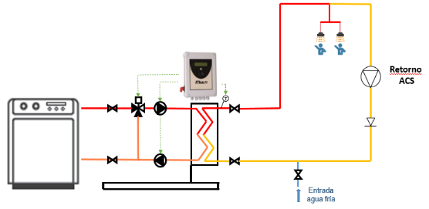
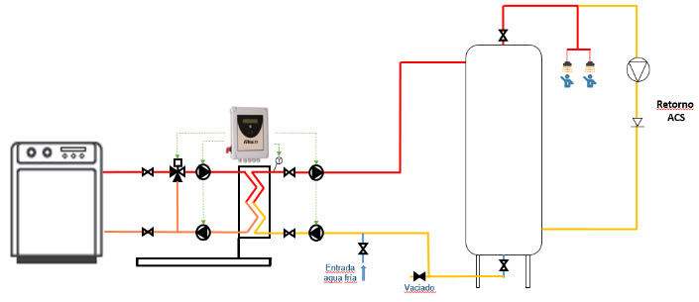

S020+
INTERCAMBIADORES DE CALOR |  |  |  | MODELO
DESMONTABLES |  |  | (DN32) | S020+

REFERENCIA | Nº PLACAS | LONGITUD (mm) | P.V.P. INOX (€) | P.V.P. TITANIO (€)
S020-05 | 5 | 178 | 546 | 725 |  | CIPRIANI SCAMBIATORI ESPAÑA S.L.
S020-07 | 7 | 178 | 596 | 819 |  | Tel. Contacto 93.432.38.59
S020-09 | 9 | 178 | 637 | 904 |  | cipriani@cipriani.es
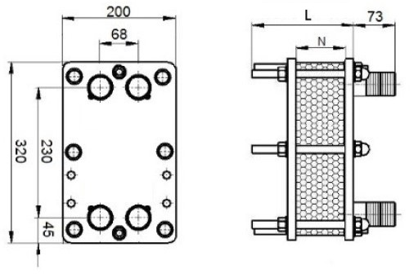
S020-11 | 11 | 178 | 685 | 998
S020-13 | 13 | 178 | 722 | 1,077
S020-15 | 15 | 178 | 760 | 1,157
S020-17 | 17 | 178 | 798 | 1,236
S020-19 | 19 | 178 | 835 | 1,316
S020-21 | 21 | 178 | 907 | 1,451
S020-23 | 23 | 178 | 949 | 1,537
S020-25 | 25 | 178 | 989 | 1,620
S020-27 | 27 | 178 | 1,027 | 1,703
S020-29 | 29 | 178 | 1,067 | 1,787
S020-31 | 31 | 278 | 1,172 | 1,904
S020-33 | 33 | 278 | 1,183 | 1,939
S020-35 | 35 | 278 | 1,223 | 2,020
S020-37 | 37 | 278 | 1,263 | 2,103
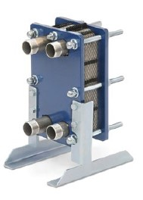
S020-39 | 39 | 278 | 1,304 | 2,185
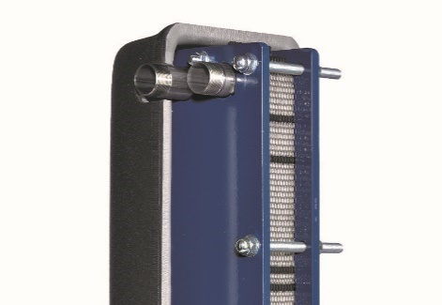
S020-41 | 41 | 278 | 1,344 | 2,267
S020-43 | 43 | 278 | 1,384 | 2,349
S020-45 | 45 | 278 | 1,451 | 2,476
S020-47 | 47 | 278 | 1,492 | 2,559
S020-49 | 49 | 278 | 1,544 | 2,661
S020-51 | 51 | 478 | 1,649 | 2,754
S020-53 | 53 | 478 | 1,690 | 2,836
S020-55 | 55 | 478 | 1,731 | 2,920
S020-57 | 57 | 478 | 1,773 | 3,002
S020-59 | 59 | 478 | 1,815 | 3,085 | OPCIONALES
S020-61 | 61 | 478 | 1,855 | 3,167 | AISLAMIENTO FRÍO/CALOR |  |  | ANCLAJES
S020-63 | 63 | 478 | 1,897 | 3,250 | REFERENCIA | Nº MAX. PLACAS | P.V.P. (€) | REFERENCIA | P.V.P. (€)
S020-65 | 65 | 478 | 1,938 | 3,332 | AS-020-29 | 29 | 211 | ANCLAJE SUELO | 75
S020-67 | 67 | 478 | 1,980 | 3,415 | AS-020-49 | 49 | 253 | ANCLAJE PARED* | 120
S020-69 | 69 | 478 | 2,020 | 3,497 | AS-020-75 | 75 | 279 | * Hasta 29 palcas
S020-71 | 71 | 478 | 2,062 | 3,580
S020-73 | 73 | 478 | 2,103 | 3,662
S020-75 | 75 | 478 | 2,145 | 3,746

S040+
INTERCAMBIADORES DE CALOR |  |  |  | MODELO
DESMONTABLES |  |  | (DN32) | S040+

REFERENCIA | Nº PLACAS | LONGITUD (mm) | P.V.P. INOX (€) | P.V.P. TITANIO (€)
S040-05 | 5 | 178 | 672 | 860 |  | CIPRIANI SCAMBIATORI ESPAÑA S.L.
S040-07 | 7 | 178 | 742 | 984 |  | Tel. Contacto 93.432.38.59
S040-09 | 9 | 178 | 819 | 1,120 |  | cipriani@cipriani.es
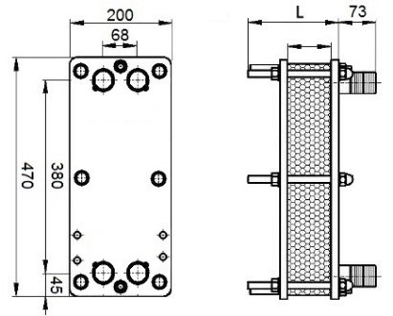
S040-11 | 11 | 178 | 890 | 1,251
S040-13 | 13 | 178 | 942 | 1,353
S040-15 | 15 | 178 | 993 | 1,454
S040-17 | 17 | 178 | 1,044 | 1,556
S040-19 | 19 | 178 | 1,095 | 1,659
S040-21 | 21 | 178 | 1,270 | 1,930
S040-23 | 23 | 178 | 1,327 | 2,066
S040-25 | 25 | 178 | 1,383 | 2,179
S040-27 | 27 | 178 | 1,440 | 2,292
S040-29 | 29 | 178 | 1,496 | 2,405
S040-31 | 31 | 278 | 1,627 | 2,538
S040-33 | 33 | 278 | 1,696 | 2,669
S040-35 | 35 | 278 | 1,756 | 2,789
S040-37 | 37 | 278 | 1,815 | 2,898
S040-39 | 39 | 278 | 1,875 | 3,013
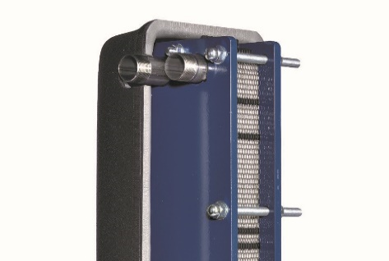
S040-41 | 41 | 278 | 1,933 | 3,127
S040-43 | 43 | 278 | 1,993 | 3,241
S040-45 | 45 | 278 | 2,131 | 3,484
S040-47 | 47 | 278 | 2,192 | 3,602
S040-49 | 49 | 278 | 2,281 | 3,767
S040-51 | 51 | 478 | 2,422 | 3,888
S040-53 | 53 | 478 | 2,485 | 4,006
S040-55 | 55 | 478 | 2,547 | 4,123
S040-57 | 57 | 478 | 2,609 | 4,232
S040-59 | 59 | 478 | 2,671 | 4,360 | OPCIONALES
S040-61 | 61 | 478 | 2,733 | 4,478 | AISLAMIENTO FRÍO/CALOR |  |  | ANCLAJES
S040-63 | 63 | 478 | 2,796 | 4,596 | REFERENCIA | Nº MAX. PLACAS | P.V.P. (€) | REFERENCIA | P.V.P. (€)
S040-65 | 65 | 478 | 2,858 | 4,714 | AS-040-29 | 29 | 228.00 | ANCLAJE SUELO | 75.00
S040-67 | 67 | 478 | 2,920 | 4,832 | AS-040-49 | 49 | 259.00 | ANCLAJE PARED* | 120.00
S040-69 | 69 | 478 | 2,982 | 4,951 | AS-040-75 | 75 | 286.00 | * Hasta 29 palcas
S040-71 | 71 | 478 | 3,045 | 5,068
S040-73 | 73 | 478 | 3,108 | 5,186
S040-75 | 75 | 478 | 3,170 | 5,304

S080+
INTERCAMBIADORES DE CALOR |  |  |  | MODELO
DESMONTABLES |  |  | (DN32) | S080+

REFERENCIA | Nº PLACAS | LONGITUD (mm) | P.V.P. INOX (€) | P.V.P. TITANIO (€)
S080-05 | 5 | 178 | 920 | 1,145 |  | CIPRIANI SCAMBIATORI ESPAÑA S.L.
S080-07 | 7 | 178 | 1,016 | 1,316 |  | Tel. Contacto 93.432.38.59
S080-09 | 9 | 178 | 1,112 | 1,488 |  | cipriani@cipriani.es
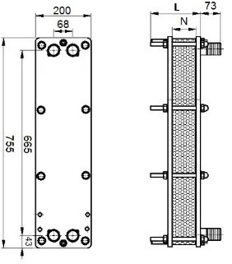
S080-11 | 11 | 178 | 1,208 | 1,669
S080-13 | 13 | 178 | 1,276 | 1,808
S080-15 | 15 | 178 | 1,344 | 1,948
S080-17 | 17 | 178 | 1,411 | 2,087
S080-19 | 19 | 178 | 1,479 | 2,227
S080-21 | 21 | 178 | 1,677 | 2,566
S080-23 | 23 | 178 | 1,773 | 2,750
S080-25 | 25 | 178 | 1,846 | 2,904
S080-27 | 27 | 178 | 1,921 | 3,058
S080-29 | 29 | 178 | 1,996 | 3,210
S080-31 | 31 | 278 | 2,161 | 3,379
S080-33 | 33 | 278 | 2,254 | 3,557
S080-35 | 35 | 278 | 2,332 | 3,712
S080-37 | 37 | 278 | 2,409 | 3,866
S080-39 | 39 | 278 | 2,487 | 4,021
S080-41 | 41 | 278 | 2,565 | 4,175
S080-43 | 43 | 278 | 2,643 | 4,329
S080-45 | 45 | 278 | 2,815 | 4,639
S080-47 | 47 | 278 | 2,895 | 4,798
S080-49 | 49 | 278 | 3,002 | 5,003
S080-51 | 51 | 478 | 3,167 | 5,146
S080-53 | 53 | 478 | 3,378 | 5,514
S080-55 | 55 | 478 | 3,462 | 5,678
S080-57 | 57 | 478 | 3,547 | 5,843
S080-59 | 59 | 478 | 3,631 | 6,008 | OPCIONALES
S080-61 | 61 | 478 | 3,747 | 6,224 | AISLAMIENTO FRÍO/CALOR |  |  | ANCLAJES
S080-63 | 63 | 478 | 3,832 | 6,390 | REFERENCIA | Nº MAX. PLACAS | P.V.P. (€) | REFERENCIA | P.V.P. (€)
S080-65 | 65 | 478 | 3,918 | 6,556 | AS-080-29 | 29 | 257.00 | ANCLAJE SUELO | 75.00
S080-67 | 67 | 478 | 4,002 | 6,722 | AS-080-49 | 49 | 268.00 | ANCLAJE PARED* | 120.00
S080-69 | 69 | 478 | 4,088 | 6,888 | AS-080-75 | 75 | 289.00 | * Hasta 29 palcas
S080-71 | 71 | 478 | 4,208 | 7,113
S080-73 | 73 | 478 | 4,294 | 7,281
S080-75 | 75 | 478 | 4,389 | 7,464

S070+
INTERCAMBIADORES DE CALOR |  |  |  | MODELO
DESMONTABLES |  |  | (DN50) | S070+

REFERENCIA | Nº PLACAS | LONGITUD (mm) | P.V.P. INOX (€) | P.V.P. TITANIO (€)
S070-05 | 5 | 320 | 1,455 | 1,573 |  | CIPRIANI SCAMBIATORI ESPAÑA S.L.
S070-07 | 7 | 320 | 1,554 | 1,740 |  | Tel. Contacto 93.432.38.59
S070-09 | 9 | 320 | 1,627 | 1,881 |  | cipriani@cipriani.es
S070-11 | 11 | 320 | 1,721 | 2,049
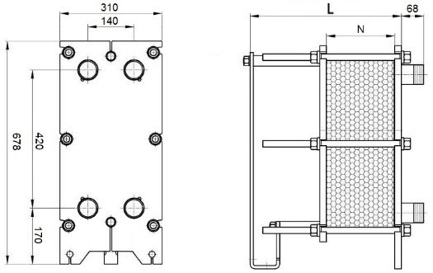
S070-13 | 13 | 320 | 1,781 | 2,178
S070-15 | 15 | 320 | 1,842 | 2,305
S070-17 | 17 | 320 | 1,903 | 2,434
S070-19 | 19 | 320 | 1,964 | 2,628
S070-21 | 21 | 320 | 2,284 | 2,921
S070-23 | 23 | 320 | 2,370 | 3,205
S070-25 | 25 | 320 | 2,440 | 3,350
S070-27 | 27 | 320 | 2,509 | 3,497
S070-29 | 29 | 320 | 2,578 | 3,643
S070-31 | 31 | 320 | 2,646 | 3,789
S070-33 | 33 | 320 | 2,804 | 4,063
S070-35 | 35 | 320 | 2,875 | 4,214
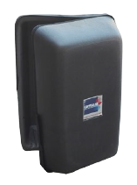
S070-37 | 37 | 320 | 2,946 | 4,365
S070-39 | 39 | 320 | 3,017 | 4,515
S070-41 | 41 | 320 | 3,088 | 4,609
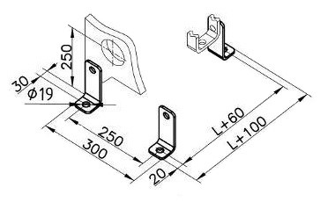
S070-43 | 43 | 460 | 3,109 | 4,703
S070-45 | 45 | 460 | 3,135 | 4,797
S070-47 | 47 | 460 | 3,158 | 4,891
S070-49 | 49 | 460 | 3,189 | 4,984
S070-51 | 51 | 460 | 3,256 | 5,084
S070-53 | 53 | 460 | 3,321 | 5,224
S070-55 | 55 | 460 | 3,388 | 5,364
S070-57 | 57 | 460 | 3,454 | 5,504
S070-59 | 59 | 460 | 3,520 | 5,644 | OPCIONALES
S070-61 | 61 | 460 | 3,587 | 5,784 | AISLAMIENTO FRÍO/CALOR |  |  | ANCLAJES
S070-63 | 63 | 460 | 3,653 | 5,925 | REFERENCIA | Nº MAX. PLACAS | P.V.P. (€) | REFERENCIA | P.V.P. (€)
S070-65 | 65 | 460 | 3,719 | 6,066 | AS-070-41 | 41 | 336.00 | ANCLAJE SUELO | 45.00
S070-67 | 67 | 460 | 3,786 | 6,206 | AS-070-71 | 71 | 435.00
S070-69 | 69 | 460 | 3,851 | 6,346 | AS-070-101 | 101 | 525.00
S070-71 | 71 | 460 | 3,918 | 6,486
S070-73 | 73 | 600 | 4,040 | 6,675
S070-75 | 75 | 600 | 4,384 | 6,815

S160+
INTERCAMBIADORES DE CALOR |  |  |  | MODELO
DESMONTABLES |  |  | (DN50) | S160+

REFERENCIA | Nº PLACAS | LONGITUD (mm) | P.V.P. INOX (€) | P.V.P. TITANIO (€)
S160-05 | 5 | 320 | 1,956 | 2,128 |  | CIPRIANI SCAMBIATORI ESPAÑA S.L.
S160-07 | 7 | 320 | 2,092 | 2,378 |  | Tel. Contacto 93.432.38.59
S160-09 | 9 | 320 | 2,193 | 2,592 |  | cipriani@cipriani.es
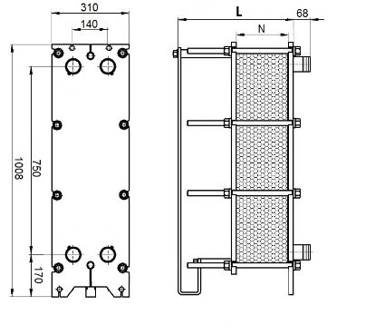
S160-11 | 11 | 320 | 2,323 | 2,843
S160-13 | 13 | 320 | 2,408 | 3,041
S160-15 | 15 | 320 | 2,493 | 3,239
S160-17 | 17 | 320 | 2,579 | 3,436
S160-19 | 19 | 320 | 2,663 | 3,634
S160-21 | 21 | 320 | 3,101 | 4,240
S160-23 | 23 | 320 | 3,221 | 4,580
S160-25 | 25 | 320 | 3,318 | 4,805
S160-27 | 27 | 320 | 3,415 | 5,030
S160-29 | 29 | 320 | 3,511 | 5,255
S160-31 | 31 | 320 | 3,698 | 5,617
S160-33 | 33 | 320 | 3,825 | 5,891
S160-35 | 35 | 320 | 3,926 | 6,122
S160-37 | 37 | 320 | 4,025 | 6,355
S160-39 | 39 | 320 | 4,125 | 6,587
S160-41 | 41 | 320 | 4,156 | 6,606
S160-43 | 43 | 460 | 4,174 | 6,820
S160-45 | 45 | 460 | 4,226 | 6,851
S160-47 | 47 | 460 | 4,332 | 7,038
S160-49 | 49 | 460 | 4,460 | 7,253
S160-51 | 51 | 460 | 4,555 | 7,469
S160-53 | 53 | 460 | 4,650 | 7,685
S160-55 | 55 | 460 | 4,746 | 7,901
S160-57 | 57 | 460 | 4,853 | 8,117
S160-59 | 59 | 460 | 4,929 | 8,333 | OPCIONALES
S160-61 | 61 | 460 | 4,948 | 8,548 | AISLAMIENTO FRÍO/CALOR |  |  | ANCLAJES
S160-63 | 63 | 460 | 5,021 | 8,764 | REFERENCIA | Nº MAX. PLACAS | P.V.P. (€) | REFERENCIA | P.V.P. (€)
S160-65 | 65 | 460 | 5,128 | 8,980 | AS-160-41 | 41 | 531.00 | ANCLAJE SUELO | 45.00
S160-67 | 67 | 460 | 5,221 | 9,196 | AS-160-71 | 71 | 557.00
S160-69 | 69 | 460 | 5,314 | 9,412 | AS-160-101 | 101 | 633.00
S160-71 | 71 | 460 | 5,478 | 9,628
S160-73 | 73 | 600 | 5,999 | 9,899
S160-75 | 75 | 600 | 6,100 | 10,115

S110+
INTERCAMBIADORES DE CALOR |  |  |  | MODELO
DESMONTABLES |  |  | (DN65) | S110+

REFERENCIA | Nº PLACAS | LONGITUD (mm) | P.V.P. INOX (€) | P.V.P. TITANIO (€)
S110-05 | 5 | 355 | 1,813 | 2,042 |  | CIPRIANI SCAMBIATORI ESPAÑA S.L.
S110-07 | 7 | 355 | 1,935 | 2,255 |  | Tel. Contacto 93.432.38.59
S110-09 | 9 | 355 | 2,025 | 2,435 |  | cipriani@cipriani.es
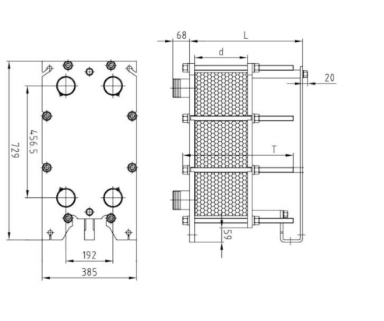
S110-11 | 11 | 355 | 2,141 | 2,649
S110-13 | 13 | 355 | 2,217 | 2,811
S110-15 | 15 | 355 | 2,293 | 2,974
S110-17 | 17 | 355 | 2,367 | 3,138
S110-19 | 19 | 355 | 2,443 | 3,385
S110-21 | 21 | 355 | 2,842 | 3,761
S110-23 | 23 | 355 | 2,948 | 4,123
S110-25 | 25 | 355 | 3,034 | 4,309
S110-27 | 27 | 355 | 3,120 | 4,494
S110-29 | 29 | 355 | 3,206 | 4,680
S110-31 | 31 | 355 | 3,292 | 4,866
S110-33 | 33 | 355 | 3,487 | 5,216
S110-35 | 35 | 355 | 3,575 | 5,407
S110-37 | 37 | 355 | 3,665 | 5,599
S110-39 | 39 | 355 | 3,753 | 5,790
S110-41 | 41 | 355 | 3,841 | 5,909
S110-43 | 43 | 495 | 3,938 | 6,090
S110-45 | 45 | 495 | 3,970 | 6,207
S110-47 | 47 | 495 | 3,998 | 6,326
S110-49 | 49 | 495 | 4,035 | 6,443
S110-51 | 51 | 495 | 4,118 | 6,570
S110-53 | 53 | 495 | 4,199 | 6,747
S110-55 | 55 | 495 | 4,282 | 6,926
S110-57 | 57 | 495 | 4,364 | 7,103
S110-59 | 59 | 495 | 4,447 | 7,282 | OPCIONALES
S110-61 | 61 | 495 | 4,528 | 7,460 | AISLAMIENTO FRÍO/CALOR |  |  | ANCLAJES
S110-63 | 63 | 495 | 4,610 | 7,638 | REFERENCIA | Nº MAX. PLACAS | P.V.P. (€) | REFERENCIA | P.V.P. (€)
S110-65 | 65 | 495 | 4,693 | 7,816 | AS-110-41 | 41 | 402.00 | ANCLAJE SUELO | 45.00
S110-67 | 67 | 495 | 4,775 | 7,995 | AS-110-71 | 71 | 503.00
S110-69 | 69 | 495 | 4,857 | 8,172 | AS-110-101 | 101 | 573.00
S110-71 | 71 | 495 | 4,939 | 8,351
S110-73 | 73 | 635 | 4,989 | 8,655
S110-75 | 75 | 635 | 5,412 | 8,833

S210+
INTERCAMBIADORES DE CALOR |  |  |  | MODELO
DESMONTABLES |  |  | (DN65) | S210+

REFERENCIA | Nº PLACAS | LONGITUD (mm) | P.V.P. INOX (€) | P.V.P. TITANIO (€)
S210-05 | 5 | 355 | 2,476 | 2,737 |  | CIPRIANI SCAMBIATORI ESPAÑA S.L.
S210-07 | 7 | 355 | 2,637 | 3,027 |  | Tel. Contacto 93.432.38.59
S210-09 | 9 | 355 | 2,755 | 3,271 |  | cipriani@cipriani.es
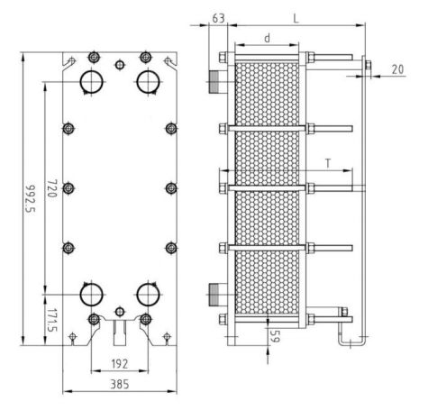
S210-11 | 11 | 355 | 2,909 | 3,561
S210-13 | 13 | 355 | 3,005 | 3,783
S210-15 | 15 | 355 | 3,102 | 4,005
S210-17 | 17 | 355 | 3,199 | 4,227
S210-19 | 19 | 355 | 3,296 | 4,563
S210-21 | 21 | 355 | 3,827 | 5,070
S210-23 | 23 | 355 | 3,966 | 5,563
S210-25 | 25 | 355 | 4,077 | 5,816
S210-27 | 27 | 355 | 4,187 | 6,068
S210-29 | 29 | 355 | 4,297 | 6,321
S210-31 | 31 | 355 | 4,407 | 6,573
S210-33 | 33 | 355 | 4,665 | 7,049
S210-35 | 35 | 355 | 4,779 | 7,310
S210-37 | 37 | 355 | 4,893 | 7,570
S210-39 | 39 | 355 | 5,006 | 7,831
S210-41 | 41 | 355 | 5,120 | 7,994
S210-43 | 43 | 495 | 5,231 | 8,225
S210-45 | 45 | 495 | 5,269 | 8,387
S210-47 | 47 | 495 | 5,302 | 8,547
S210-49 | 49 | 495 | 5,349 | 8,709
S210-51 | 51 | 495 | 5,455 | 8,881
S210-53 | 53 | 495 | 5,561 | 9,124
S210-55 | 55 | 495 | 5,667 | 9,367
S210-57 | 57 | 495 | 5,772 | 9,608
S210-59 | 59 | 495 | 5,878 | 9,851 | OPCIONALES
S210-61 | 61 | 495 | 5,983 | 10,093 | AISLAMIENTO FRÍO/CALOR |  |  | ANCLAJES
S210-63 | 63 | 495 | 6,090 | 10,336 | REFERENCIA | Nº MAX. PLACAS | P.V.P. (€) | REFERENCIA | P.V.P. (€)
S210-65 | 65 | 495 | 6,196 | 10,578 | AS-210-41 | 41 | 559.00 | ANCLAJE SUELO | 45.00
S210-67 | 67 | 495 | 6,301 | 10,821 | AS-210-71 | 71 | 606.00
S210-69 | 69 | 495 | 6,407 | 11,064 | AS-210-101 | 101 | 709.00
S210-71 | 71 | 495 | 6,512 | 11,306
...

S270+
INTERCAMBIADORES DE CALOR |  |  |  | MODELO
DESMONTABLES |  |  | (DN80) | S270+

REFERENCIA | Nº PLACAS | LONGITUD (mm) | P.V.P. INOX (€) | P.V.P. TITANIO (€)
S270-05 | 5 | 385 | 3,048 | 3,182 | CIPRIANI SCAMBIATORI ESPAÑA S.L.
S270-07 | 7 | 385 | 3,136 | 3,407 | Tel. Contacto 93.432.38.59
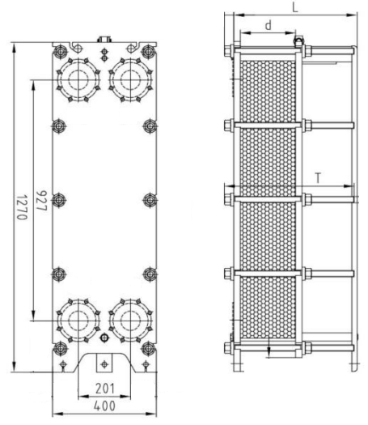
S270-09 | 9 | 385 | 3,224 | 3,632 | cipriani@cipriani.es
S270-11 | 11 | 385 | 3,312 | 3,856
S270-13 | 13 | 385 | 3,400 | 4,080
S270-15 | 15 | 385 | 3,488 | 4,304
S270-17 | 17 | 385 | 3,576 | 4,529
S270-19 | 19 | 385 | 3,665 | 4,665
S270-21 | 21 | 385 | 3,753 | 4,885
S270-23 | 23 | 385 | 3,841 | 5,008
S270-25 | 25 | 385 | 3,929 | 5,224
S270-27 | 27 | 385 | 4,017 | 5,440
S270-29 | 29 | 385 | 4,105 | 5,656
S270-31 | 31 | 385 | 4,193 | 5,871
S270-33 | 33 | 385 | 4,282 | 6,088
S270-35 | 35 | 385 | 4,370 | 6,304
S270-37 | 37 | 385 | 4,458 | 6,520
S270-39 | 39 | 385 | 4,546 | 6,736
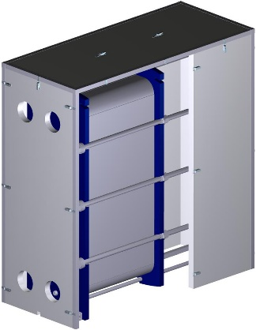
S270-41 | 41 | 385 | 4,634 | 6,952
S270-43 | 43 | 485 | 4,761 | 6,992
S270-45 | 45 | 485 | 4,849 | 7,203
S270-47 | 47 | 485 | 4,937 | 7,412
S270-49 | 49 | 485 | 5,025 | 7,622
S270-51 | 51 | 485 | 5,113 | 7,832
S270-53 | 53 | 485 | 5,201 | 8,041
S270-55 | 55 | 485 | 5,290 | 8,251
S270-57 | 57 | 485 | 5,378 | 8,460
S270-59 | 59 | 485 | 5,466 | 8,670
S270-61 | 61 | 485 | 5,554 | 8,881 | OPCIONALES
 | 63 | 485 | 5,642 | 9,090 | AISLAMIENTO FRÍO/CALOR
 | 65 | 485 | 5,731 | 9,300 | REFERENCIA | Nº MAX. PLACAS | P.V.P. (€)
 | 67 | 485 | 5,820 | 9,509 | AS-270-41 | 41 | 1,156.00
 | 69 | 485 | 5,908 | 9,719 | AS-270-71 | 71 | 1,156.00
 | 71 | 485 | 5,996 | 9,929 | AS-270-101 | 101 | 1,454.00
 | 73 | 625 | 6,033 | 10,187
 | 75 | 625 | 6,118 | 10,397 | * Anclaje a suelo - Incluido

S301+
INTERCAMBIADORES DE CALOR |  |  |  | MODELO
DESMONTABLES |  |  | (DN100) | S300+

REFERENCIA | Nº PLACAS | LONGITUD (mm) | P.V.P. INOX (€) | P.V.P. TITANIO (€)
S301-05 | 5 | 740 | 3,546 | 3,932 | CIPRIANI SCAMBIATORI ESPAÑA S.L.
S301-07 | 7 | 740 | 3,636 | 4,236 | Tel. Contacto 93.432.38.59
S301-09 | 9 | 740 | 3,727 | 4,541 | cipriani@cipriani.es
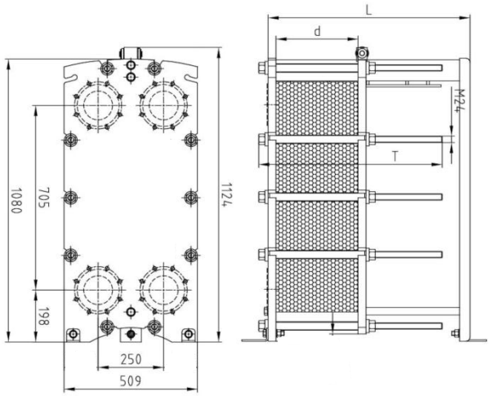
S301-11 | 11 | 740 | 3,817 | 4,845
S301-13 | 13 | 740 | 3,909 | 5,151
S301-15 | 15 | 740 | 3,999 | 5,455
S301-17 | 17 | 740 | 4,089 | 5,760
S301-19 | 19 | 740 | 4,180 | 6,064
S301-21 | 21 | 740 | 4,270 | 6,369
S301-23 | 23 | 740 | 4,362 | 6,673
S301-25 | 25 | 740 | 4,452 | 6,977
S301-27 | 27 | 740 | 4,543 | 7,282
S301-29 | 29 | 740 | 4,633 | 7,586
S301-31 | 31 | 740 | 4,725 | 7,891
S301-33 | 33 | 740 | 4,815 | 8,195
S301-35 | 35 | 740 | 4,905 | 8,500
S301-37 | 37 | 740 | 4,996 | 8,804
S301-39 | 39 | 740 | 5,086 | 9,109
S301-41 | 41 | 740 | 5,178 | 9,413
S301-43 | 43 | 740 | 5,268 | 9,718
S301-45 | 45 | 740 | 5,358 | 10,022
S301-47 | 47 | 740 | 5,449 | 10,327
S301-49 | 49 | 740 | 5,539 | 10,631
S301-51 | 51 | 740 | 5,631 | 10,638
S301-53 | 53 | 740 | 5,721 | 10,934
S301-55 | 55 | 740 | 5,812 | 11,230
S301-57 | 57 | 740 | 5,902 | 11,526
S301-59 | 59 | 740 | 5,992 | 11,822
...

SOLDADOS
INTERCAMBIADORES DE CALOR
SOLDADOS

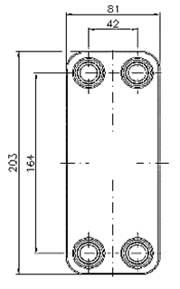
 |  |  |  |  |  | CIPRIANI SCAMBIATORI ESPAÑA S.L.
 |  |  |  |  |  | Tel. Contacto 93.432.38.59
 |  |  |  |  |  | cipriani@cipriani.es
SERIE 2A14
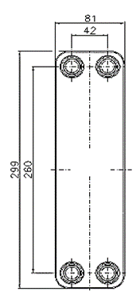
MODELO | CONEXIONES | FONDO (mm) | PESO (kg) | P.V.P. (€) | P.V.P. AISLAMIENTO FIJO(€)
2A14-10 | 3/4" M | 32 | 1.00 | 117 | 45
2A14-20 | 3/4" M | 55 | 1.50 | 142 | 48
2A14-30 | 3/4" M | 78 | 2.00 | 166 | 50
2A14-40 | 3/4" M | 101 | 2.50 | 190 | 53

SERIE 2A22
MODELO | CONEXIONES | FONDO (mm) | PESO (kg) | P.V.P. (€) | P.V.P. AISLAMIENTO FIJO(€)
2A22-10 | 3/4" M | 32 | 1.50 | 138 | 59
2A22-20 | 3/4" M | 55 | 2.20 | 169 | 62 | SERIE 2A14
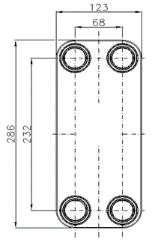
2A22-30 | 3/4" M | 78 | 2.90 | 205 | 65
2A22-40 | 3/4" M | 101 | 3.70 | 270 | 68
2A22-50 | 3/4" M | 124 | 4.40 | 339 | 70

SERIE 2B31
MODELO | CONEXIONES | FONDO (mm) | PESO (kg) | P.V.P. (€) | P.V.P. AISLAMIENTO FIJO(€)
2B31-15 | 1-1/4" M | 45 | 3.10 | 284 | 84
2B31-20 | 1-1/4" M | 57 | 3.90 | 345 | 90 |  | SERIE 2A22
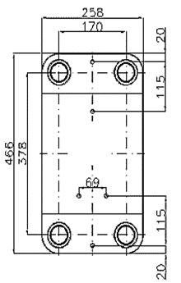
2B31-30 | 1-1/4" M | 81 | 5.00 | 421 | 96
2B31-40 | 1-1/4" M | 104 | 6.10 | 503 | 101
2B31-50 | 1-1/4" M | 128 | 7.10 | 591 | 107
2B31-60 | 1-1/4" M | 151 | 8.20 | 654 | 112

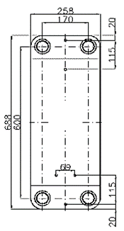
 |  |  |  |  |  | SERIE 2B31

SERIE 2C110
MODELO | CONEXIONES | FONDO (mm) | PESO (kg) | P.V.P. (€) | P.V.P. AISLAMIENTO (€)
2C110-30 | 2" M | 84 | 18.90 | 1,055 | 293
2C110-40 | 2" M | 108 | 23.40 | 1,220 | 293
2C110-50 | 2" M | 132 | 28.00 | 1,398 | 316

SERIE 2C170
MODELO | CONEXIONES | FONDO (mm) | PESO (kg) | P.V.P. (€) | P.V.P. AISLAMIENTO (€) |  | SERIE 2C110
2C170-30 | 2" M | 84 | 30.00 | 1,442 | 447
2C170-40 | 2" M | 108 | 36.10 | 1,712 | 447
2C170-50 | 2" M | 132 | 42.30 | 1,986 | 476
 |  |  |  |  |  | SERIE 2C170

TUBULARES
...
 |  |  |  |  |  |  |  |  | CIPRIANI SCAMBIATORI ESPAÑA S.L.
 |  |  |  |  |  |  |  |  | Tel. Contacto 93.432.38.59
 |  |  |  |  |  |  |  |  | cipriani@cipriani.es
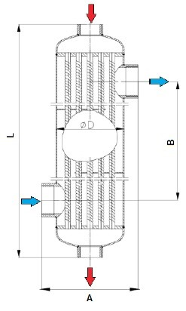
 |  |  | LONGITUD | DIÁMETRO | ANCHO TOTAL | ENTRE EJES | PESO | P.V.P.
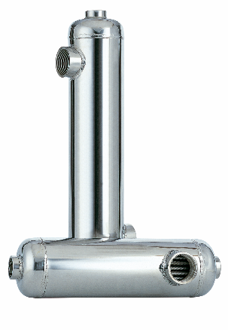
 |  |  | L (mm) | D (mm) | B (mm) | B (mm) | (Kg) | (€)
 |  |  | 637 | 102 | 144 | 451 | 7.3 | 608
 |  |  | 1,103 | 102 | 144 | 884 | 12.4 | 894
 |  |  | 946 | 140 | 190 | 598 | 23.5 | 1,489
...
 |  |  | LONGITUD | DIÁMETRO | ANCHO TOTAL | ENTRE EJES | PESO | P.V.P.
 |  |  | L (mm) | D (mm) | B (mm) | B (mm) | (Kg) | (€)
 |  |  | 353 | 102 | 140 | 170 | 2.1 | 981
 |  |  | 453 | 102 | 140 | 270 | 2.7 | 1,096

INOXIDABLE (VAPOR)
MODELO | CONEXIONES |  | LONGITUD | DIÁMETRO | ANCHO TOTAL | ENTRE EJES | ENTRE EJES | PESO | P.V.P. | P.V.P. AISLAMIENTO | P.V.P. ANCLAJES
 | Entrada/salida 1º | Entrada/salida 2º | L (mm) | D (mm) | A (mm) | B (mm) | C (mm) | (Kg) | (€) | (€) | (€)
TV2FF | DN40 | DN40 | 942 | 80 | 253 | 853 | 160 | 14.5 | 2,820 | 520 | 260
TV3FF | DN50 | DN50 | 1,041 | 102 | 278 | 917 | 172 | 21.1 | 3,779 | 570 | 260
TV5FF | DN65 | DN65 | 1,047 | 140 | 317 | 908 | 201 | 30.5 | 5,365 | 570 | 260
TV6FF | DN80 | DN80 | 1,068 | 159 | 341 | 907 | 206 | 37.3 | 6,285 | 630 | 260
TF9FF | DN100 | DN100 | 1,050 | 219 | 390 | 886 | 256 | 52.1 | 8,582 | 648 | 278
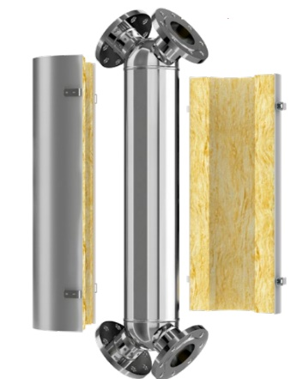
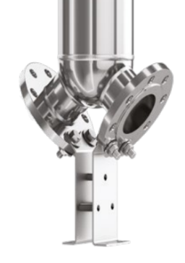

Accesorios
ACCESORIOS INTERCAMBIADORES
DESMONTALBES

 |  |  |  |  |  | CIPRIANI SCAMBIATORI ESPAÑA S.L.
 |  |  |  |  |  | Tel. Contacto 93.432.38.59
PROTECCIÓN PAQUETE PLACAS |  |  |  |  |  | cipriani@cipriani.es

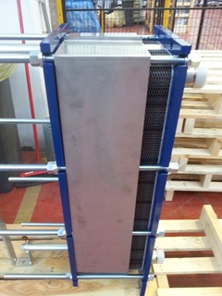
PROTECCIÓN PAQUETE DE PLACAS P.V.P. (€)
MODELO | HASTA 29 P | HASTA 49 P | HASTA 75 P | HASTA 101 P
S020+ | 188 | 208 | 228 | -
S040+ | 195 | 220 | 244 | -
S080+ | 212 | 228 | 249 | 296
MODELO | HASTA 41 P | HASTA 71 P | HASTA 101 P | HASTA 151 P
S070+ | 188 | 220 | 269 | 306
S160+ | 181 | 241 | 302 | 355
S110+ | 167 | 217 | 261 | 294
S210+ | 176 | 236 | 297 | 346
S270+ | 184 | 249 | 314 | 366
Protección del paquete de placas fabricada en acero inoxidable AISI304

BANDEJA DE CONDENSACIÓN

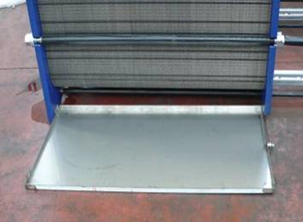
BANDEJA CONDENSACIÓN P.V.P. (€)
MODELO | HASTA 29 P | HASTA 49 P | HASTA 75 P | HASTA 101 P
S020+ | 149 | 154 | 162 | -
S040+ | 149 | 154 | 162 | -
S080+ | 149 | 154 | 162 | 182
MODELO | HASTA 41 P | HASTA 71 P | HASTA 101 P | HASTA 151 P
S070+ | 173 | 184 | 193 | 202
S160+ | 173 | 184 | 193 | 202
S110+ | 173 | 189 | 193 | 207
S210+ | 173 | 189 | 193 | 207
S270+ | 173 | 189 | 193 | 207
Bandeja en Inox 304 con manguito de desagüe 3/4"

LIMPIEZA INTERCAMBIADORES

LIMPIEZA DE PLACAS POR RECIRCULACIÓN
MODELO | APLICACIÓN |  |  |  | P.V.P. (€)
CIPRI DESIN 10 | Limpieza ácida, contra cal, lodos y fangos. Apto para circuitos alimentarios. |  |  |  | 54,00 (5 litros)
CIPRI NEUTREX | Neutralizador. Permite desaguar a la red los circuitos tratados con DESIN 10 |  |  |  | 30,00 (5 litros)
...

